Pinout LAB1
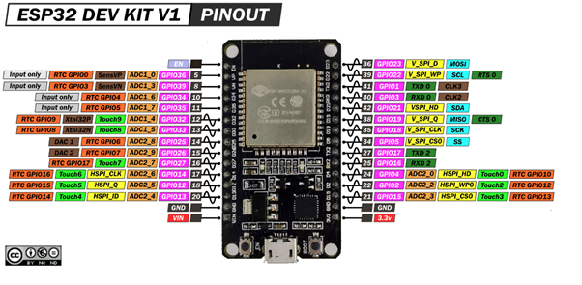
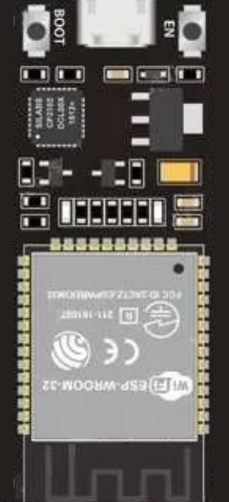
 |  |  |  | EN | D23
Entradas |  | Digitales |  | VP / D36 | D22
 | VOLTAJE 1 | GPIO13 |  | VN / D39 | TX
 | VOLTAJE 2 | GPIO12 |  | D34 | RX
 |  |  |  | D35 | D21
 |  |  | D4 | D32 | D19
 |  |  | D5 | D33 | D18 | VOLTAJE 1
Salidas |  | Digitales | D6 | D25 | D5 | VOLTAJE 2
 | D4 | GPIO 32 | D7 | D26 | TX2 / D17
 | D5 | GPIO 33 | RS | D27 | RX2 / D16
 | D6 | GPIO 25 | E | D14 | D4 | LED ROJA
 | D7 | GPIO 26 |  | D12 | D2 | LED VERDE
 | RS | GPIO 27 |  | D13 | D15 | LED AMARILLA
 | E | GPIO 14 |  | GND | GND
 | LED ROJA | GPIO4 |  | VIN | 3V3
 | LED VERDE | GPIO2
 | LED AMARILLA | GPIO15

